使用方法
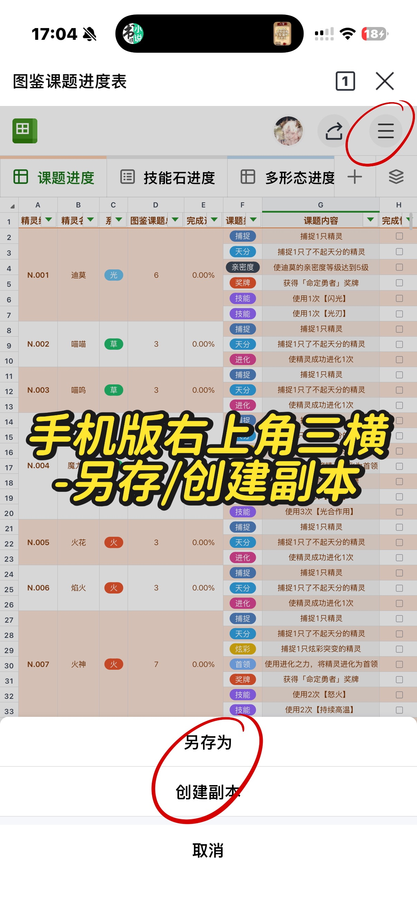 | 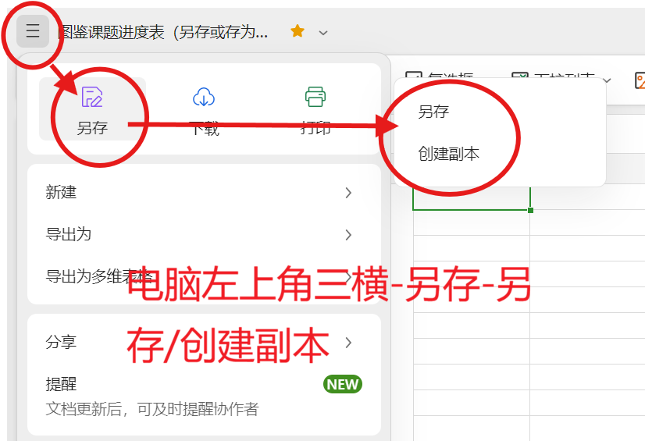 | 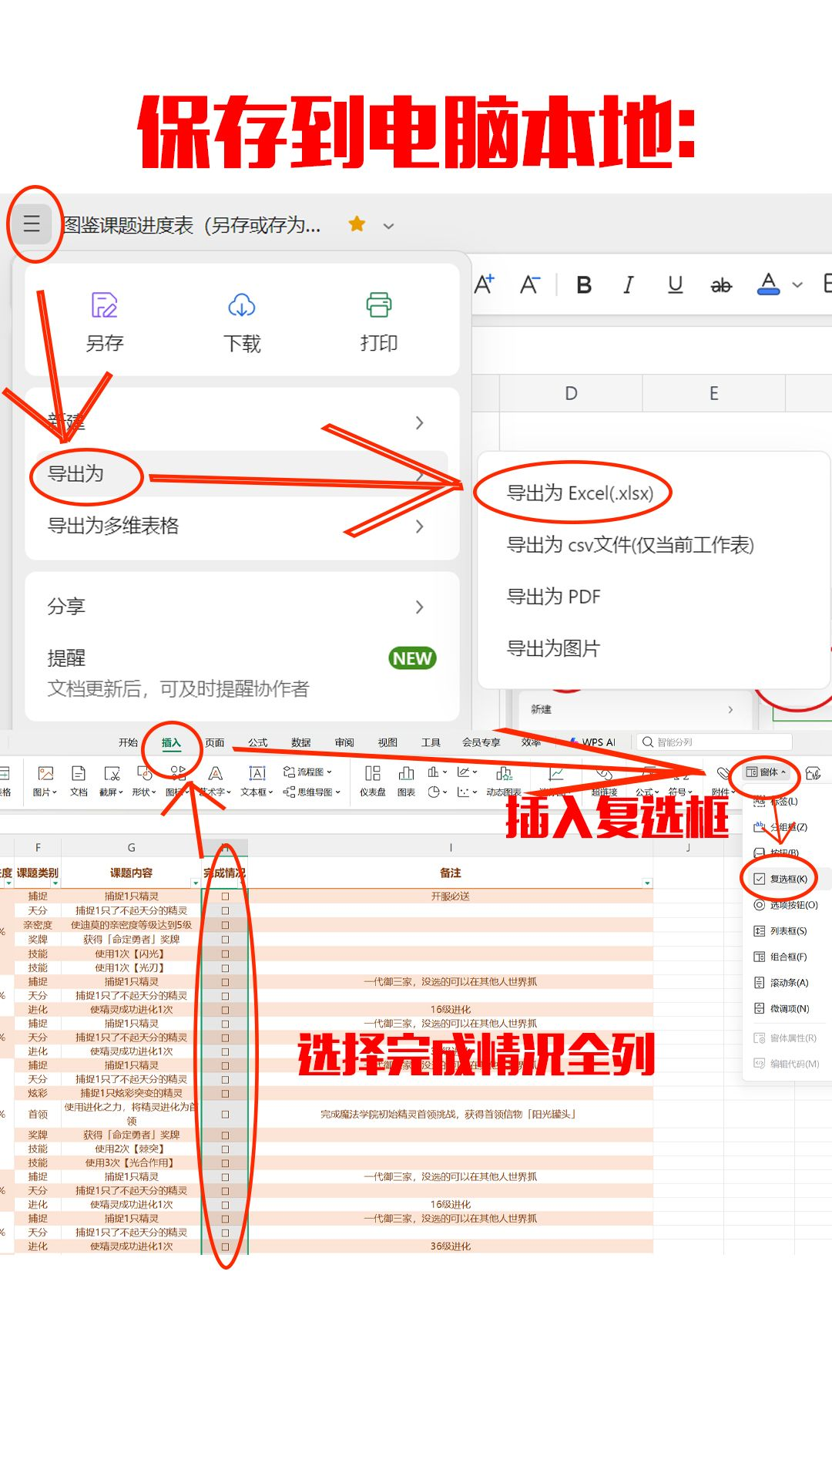

有任何问题随时联系：xhs@朱年北；dy号：zhunianbei

多地区形态进度
精灵编号 | 精灵名称 | 形态种类 | 形态名称 | 捕捉方式 | 完成情况 | 完成进度 | 完整进化链 | 备注
N.011 | 鸭吉吉 | 6 | 蓬松的样子 | 地图捕捉，果实放在缺少深水、两栖环境的眠枭庇护所里（提示可能改变精灵形态） | ☐ | 0% | 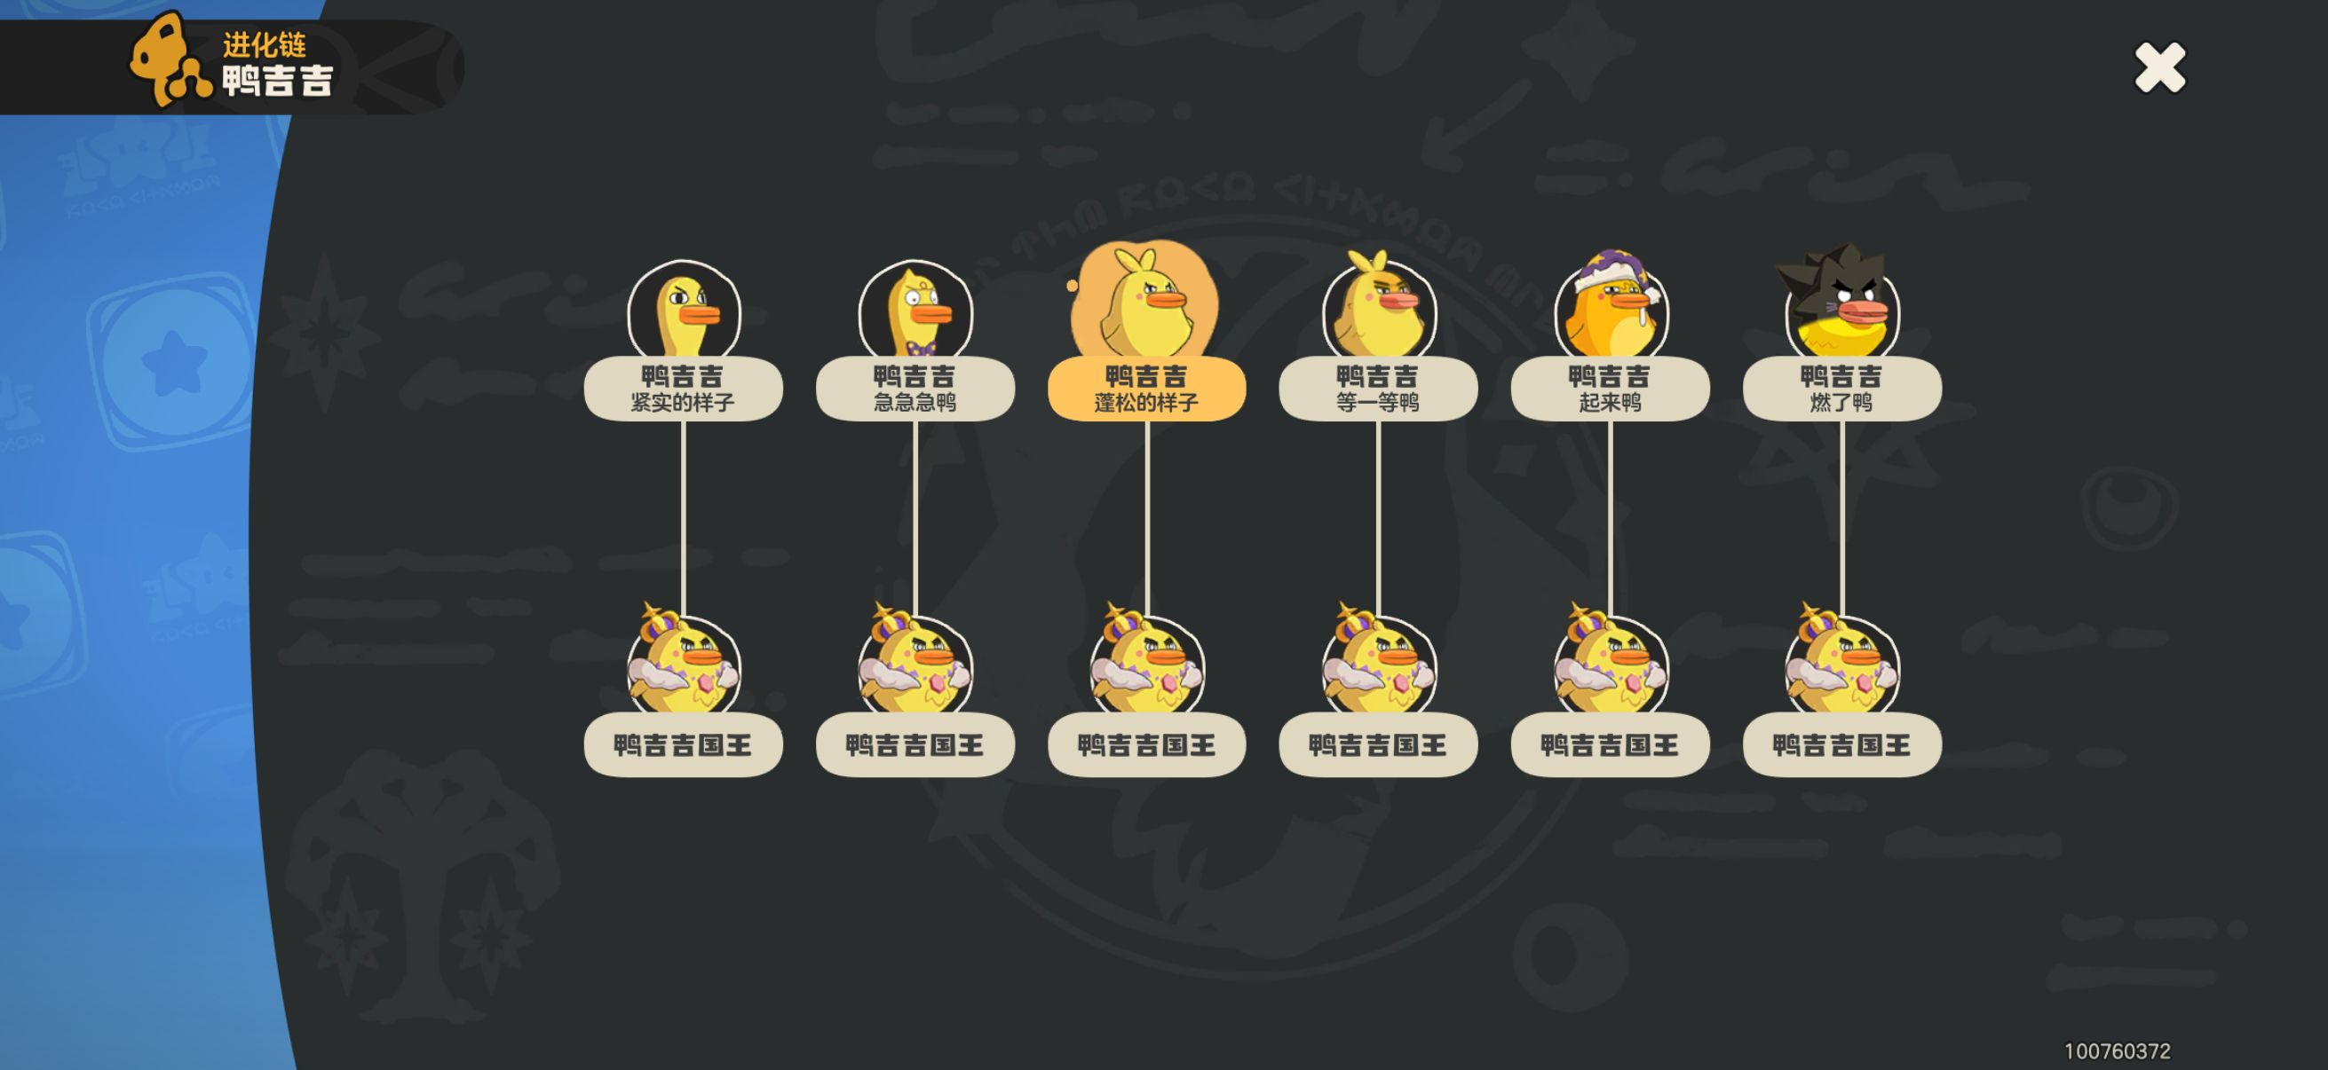 | 鸭吉吉的形态课题只计算两种 | 果实放入后会改变形态的眠枭庇护所可以参考dy：永夜（dy号：34087808366）
 |  |  | 紧实的样子 | 地图捕捉，果实放在有深水、两栖环境的眠枭庇护所里（不提示可能改变精灵形态） | ☐ |  |  |  | 地图上具体的捕捉点位可以参考xhs：@小橙子环游记 的笔记
 |  |  | 急急急鸦 | 一测有果实，或别人送的蛋孵化 | ☐ |  |  |  | 所有的首领化都只有一种样子，完成进化链需要所有形态都首领化
 |  |  | 等一等鸭 | 二测有果实，或别人送的蛋孵化 | ☐
 |  |  | 起来鸭 | 三测有果实，或别人送的蛋孵化 | ☐
 |  |  | 燃了鸭 | 公测礼有果实 | ☐
N.012 | 板板壳 | 2 | 本来的样子 | 地图捕捉 | ☐ | 0% | 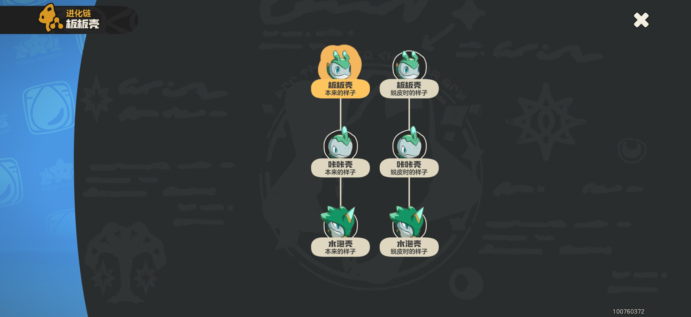
 |  |  | 蜕皮时的样子 | 地图捕捉，圣羽祭台的魔力之源附近；果实放入特定眠枭庇护所后可捕捉（提示可能改变精灵形态） | ☐
N.013 | 咔咔壳 | 2 | 本来的样子 | 地图捕捉 | ☐ | 0%
 |  |  | 蜕皮时的样子 | 地图捕捉，圣羽祭台的魔力之源附近；果实放入特定眠枭庇护所后可捕捉（提示可能改变精灵形态） | ☐
N.014 | 水泡壳 | 2 | 本来的样子 | 地图捕捉 | ☐ | 0%
 |  |  | 蜕皮时的样子 | 地图捕捉，圣羽祭台的魔力之源附近；果实放入特定眠枭庇护所后可捕捉（提示可能改变精灵形态） | ☐
N.018 | 雪绒鸟 | 4 | 本来的样子 | 开局就要捕捉，地图捕捉 | ☐ | 0% | 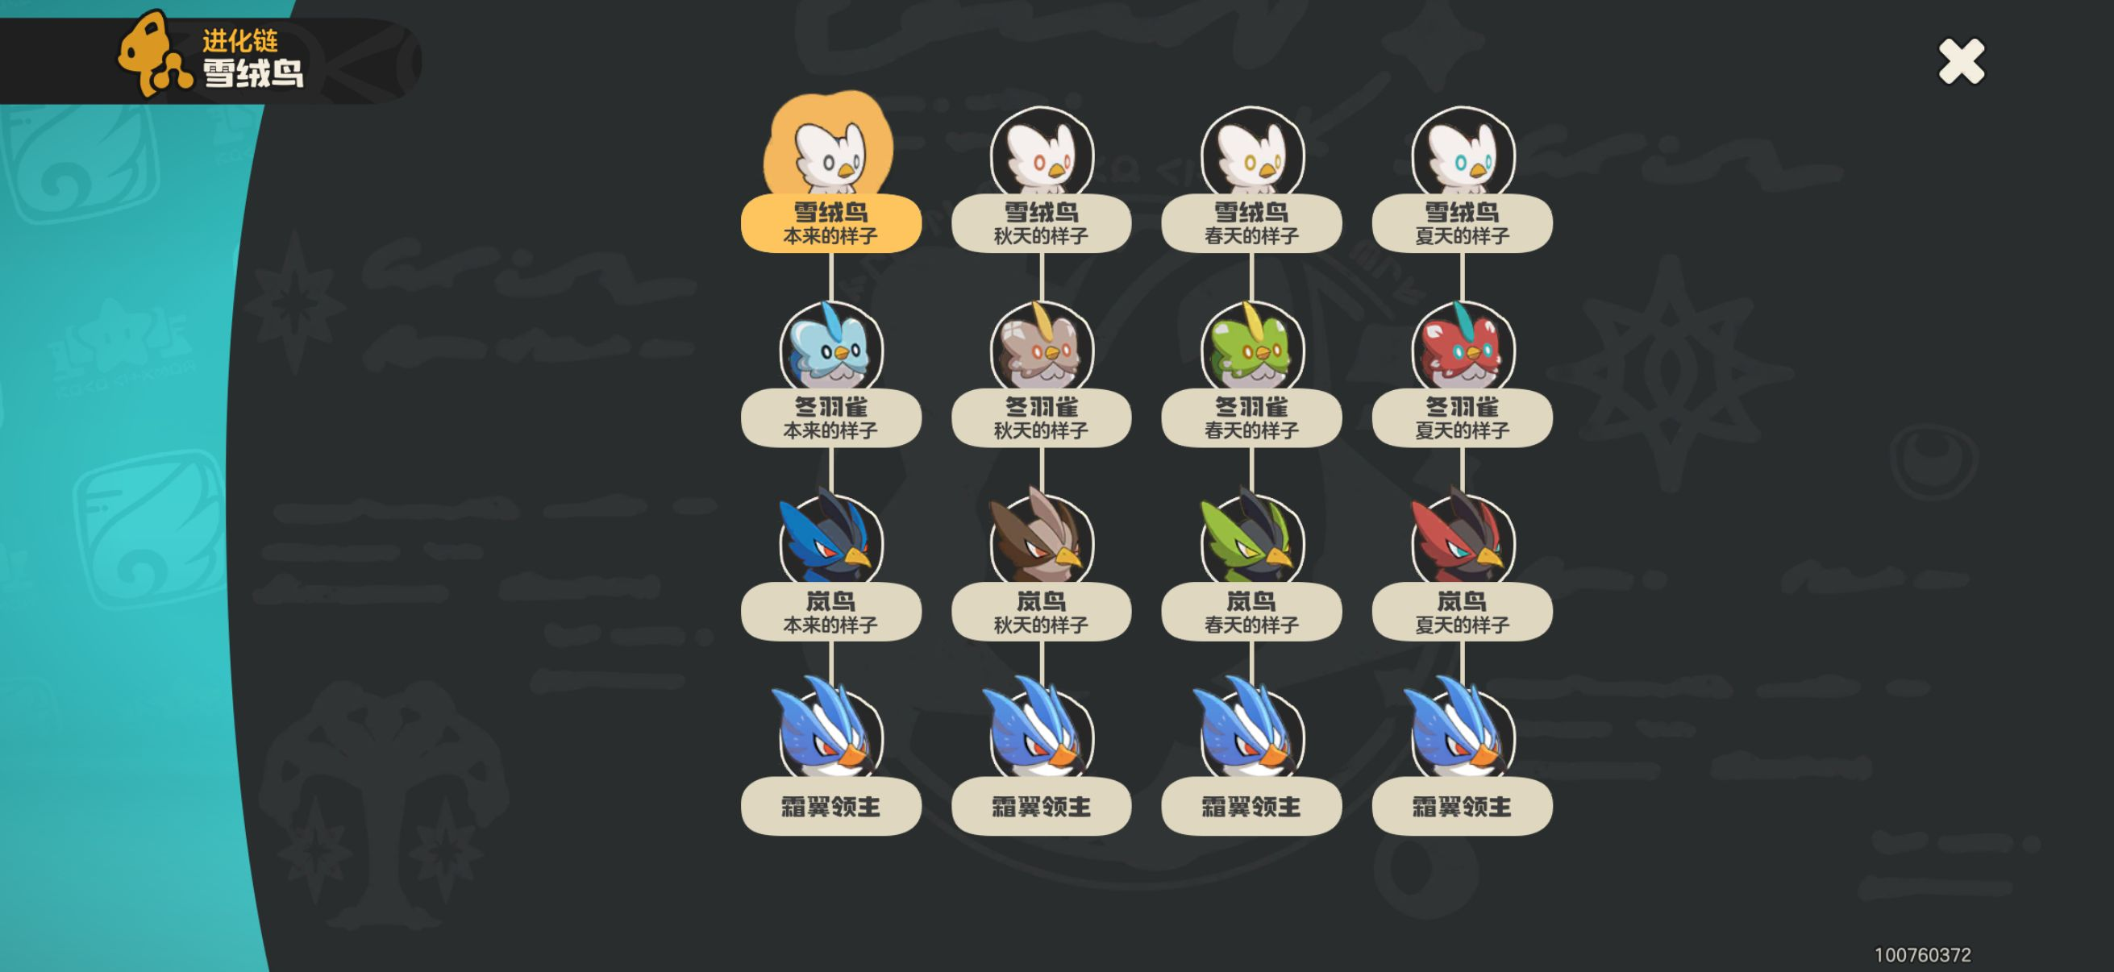 | 挑战精灵首领·霜翼领主后，可以随机获得其中一种样子的蛋；离岚语峰西侧的魔力之源最近的炼金釜旁边有个抽奖机，每个抽屉对应一种样子（1号抽屉-秋天的样子，2号抽屉-春天的样子，3号抽屉-夏天的样子，4号抽屉-冬天的样子）
 |  |  | 秋天的样子 | 地图捕捉 | ☐
 |  |  | 春天的样子 | 地图捕捉 | ☐
 |  |  | 夏天的样子 | 果实放入特定眠枭庇护所后可捕捉（提示可能改变精灵形态），或者用蛋孵化 | ☐
N.019 | 冬羽雀 | 4 | 本来的样子 | 地图捕捉 | ☐ | 0%
 |  |  | 秋天的样子 | 地图捕捉 | ☐
 |  |  | 春天的样子 | 地图捕捉 | ☐
 |  |  | 夏天的样子 | 果实放入特定眠枭庇护所后可捕捉（提示可能改变精灵形态），或者用蛋孵化 | ☐
N.020 | 岚鸟 | 4 | 本来的样子 | 地图捕捉 | ☐ | 0%
 |  |  | 秋天的样子 | 地图捕捉 | ☐
 |  |  | 春天的样子 | 地图捕捉 | ☐
 |  |  | 夏天的样子 | 果实放入特定眠枭庇护所后可捕捉（提示可能改变精灵形态），或者用蛋孵化 | ☐
N.024 | 石肤蜥 | 2 | 本来的样子 | 地图捕捉 | ☐ | 0% | 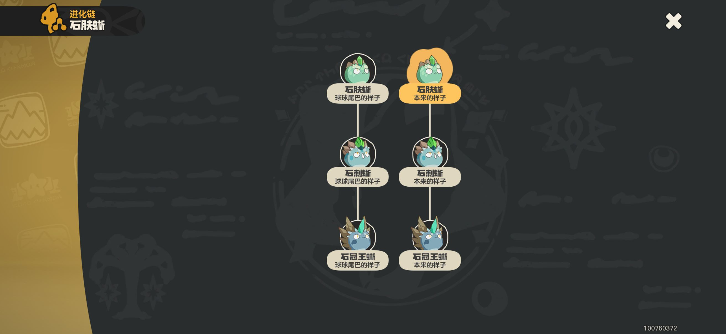
 |  |  | 球球尾巴的样子 | 地图捕捉 | ☐
N.025 | 石刺蜥 | 2 | 本来的样子 | 地图捕捉 | ☐ | 0%
 |  |  | 球球尾巴的样子 | 地图捕捉 | ☐
N.026 | 石冠王蜥 | 2 | 本来的样子 | 地图捕捉 | ☐ | 0%
 |  |  | 球球尾巴的样子 | 地图捕捉 | ☐
N.034 | 化蝶 | 4 | 平常的样子 | 爬爬随机进化 | ☐ | 0% | 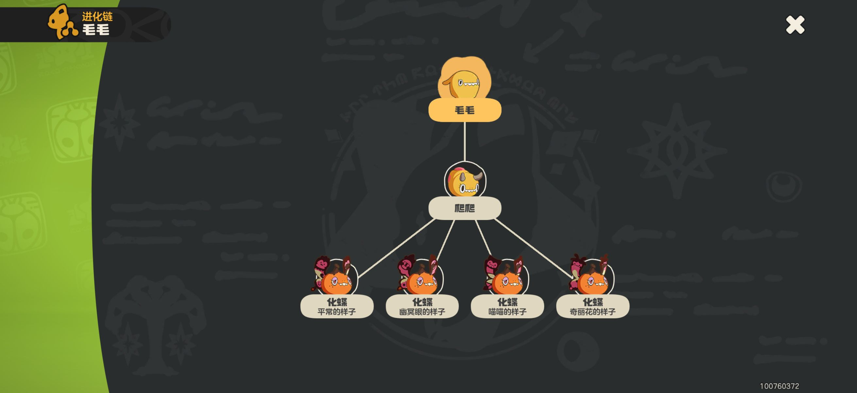 | 目前没有研究到化蝶的进化与地点、时间有明确关联，应当是每次进化都有1/4的概率进化为其中一种样子
 |  |  | 幽冥眼的样子 | 爬爬随机进化 | ☐
 |  |  | 喵喵的样子 | 爬爬随机进化 | ☐
 |  |  | 奇丽花的样子 | 爬爬随机进化 | ☐
N.040 | 晶石蜗 | 6 | 西瓜碧玺的样子 | 撞击3次蓝晶碧玺 | ☐ | 0% | 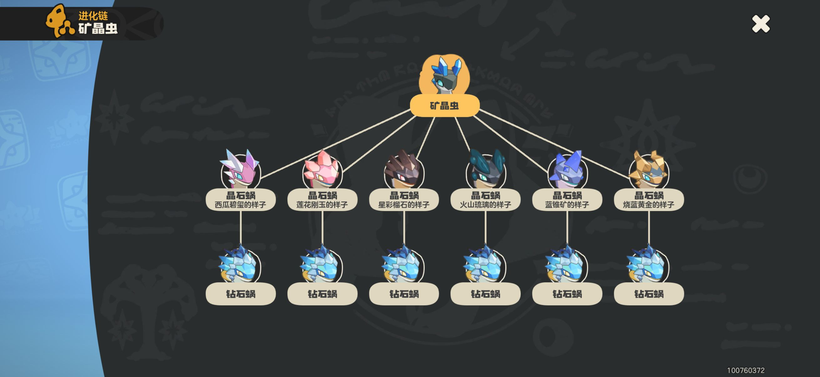 | 具体的矿石点位可以参照各位博主的跑图路线
 |  |  | 莲花刚玉的样子 | 撞击3次紫莲刚玉 | ☐
 |  |  | 星彩榴石的样子 | 撞击3次黄石榴石 | ☐
 |  |  | 火山琉璃的样子 | 撞击3次黑晶琉璃 | ☐
 |  |  | 蓝锥矿的样子 | 撞击3次蓝晶碧玺＋3次紫莲刚玉 | ☐
 |  |  | 烧蓝黄金的样子 | 撞击任意3种矿石各3次 | ☐
N.044 | 丢丢 | 4 | 沙地附近的样子 | 地图捕捉，晨曦山的魔力之源附近 | ☐ | 0% | 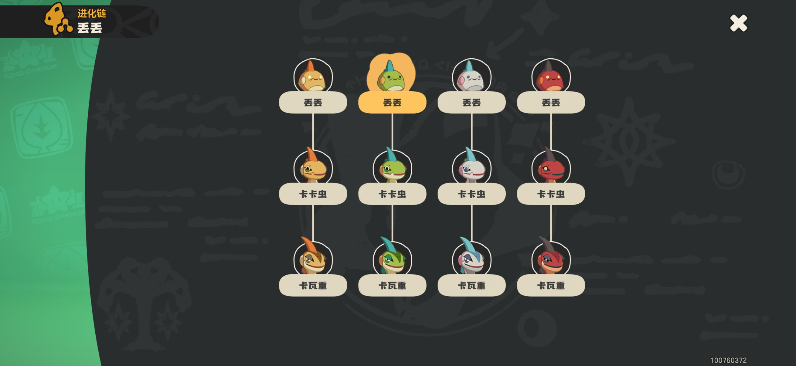
 |  |  | 草地附近的样子 | 地图捕捉，学院驻地和风息山口的魔力之源附近 | ☐
 |  |  | 雪山附近的样子 | 地图捕捉，星霜崖地的魔力之源附近 | ☐
 |  |  | 火山附近的样子 | 地图捕捉，巨人裂谷周围 | ☐
N.045 | 卡卡虫 | 4 | 沙地附近的样子 | 地图捕捉，晨曦山的魔力之源附近 | ☐ | 0%
 |  |  | 草地附近的样子 | 地图捕捉，学院驻地和风息山口的魔力之源附近 | ☐
 |  |  | 雪山附近的样子 | 地图捕捉，星霜崖地的魔力之源附近 | ☐
 |  |  | 火山附近的样子 | 地图捕捉，巨人裂谷周围 | ☐
N.046 | 卡瓦重 | 4 | 沙地附近的样子 | 地图捕捉，晨曦山的魔力之源附近 | ☐ | 0%
 |  |  | 草地附近的样子 | 地图捕捉，学院驻地和风息山口的魔力之源附近 | ☐
 |  |  | 雪山附近的样子 | 地图捕捉，星霜崖地的魔力之源附近 | ☐
 |  |  | 火山附近的样子 | 地图捕捉，巨人裂谷周围 | ☐
N.055 | 暗影灵面 | 2 | 闭眼的样子 | 地图捕捉小灵面，在魔力之源消磨时间至中午再进化 | ☐ | 0% | 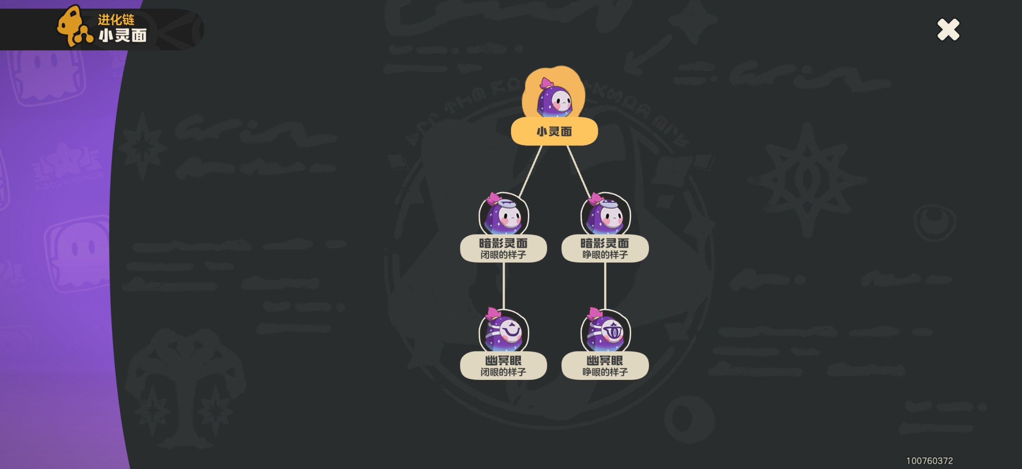
 |  |  | 睁眼的样子 | 地图捕捉小灵面，在魔力之源消磨时间至晚上再进化 | ☐
N.056 | 幽灵眼 | 2 | 闭眼的样子 | 对应的暗影灵面进化 | ☐ | 0%
 |  |  | 睁眼的样子 | 对应的暗影灵面进化 | ☐
N.057 | 梦游 | 2 | 穿旧睡衣的样子 | 地图捕捉 | ☐ | 0% | 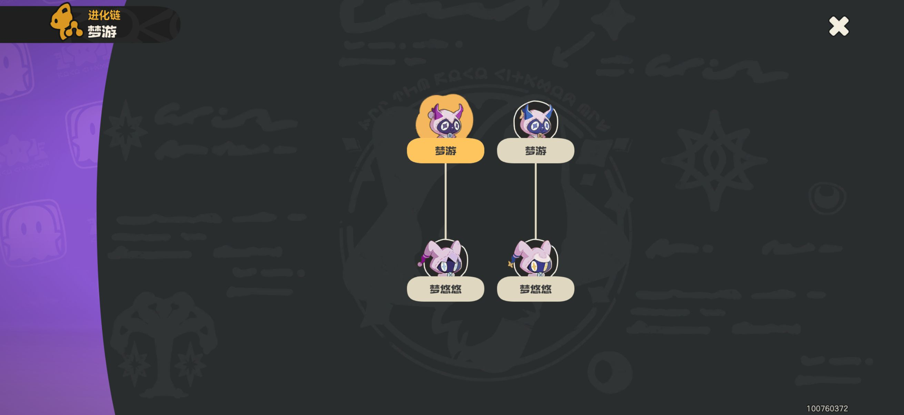
 |  |  | 穿星星睡衣的样子 | 地图捕捉 | ☐
N.058 | 梦悠悠 | 2 | 穿旧睡衣的样子 | 地图捕捉 | ☐ | 0%
 |  |  | 穿星星睡衣的样子 | 地图捕捉 | ☐
N.063 | 蹦蹦种子 | 4 | 彩玉球形态 | 果实放入眠枭庇护所后可捕捉（提示可能改变精灵形态），或者用蛋孵化 | ☐ | 0% | 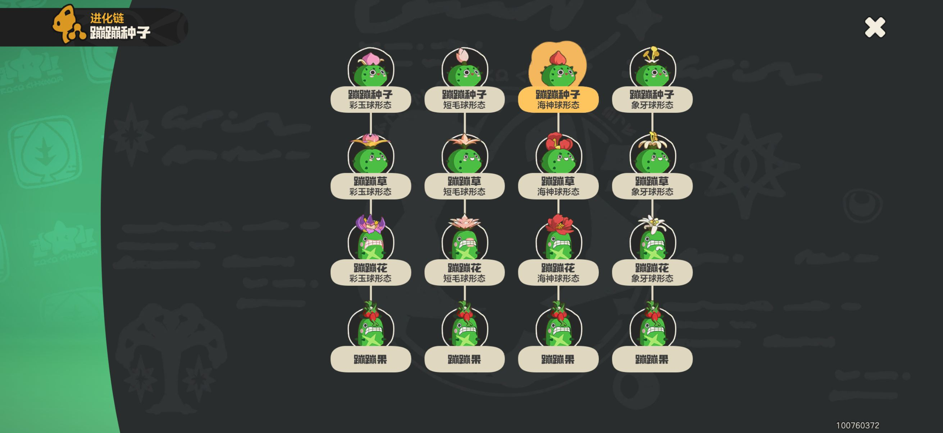 | 挑战精灵首领·蹦蹦果后，可以随机获得其中一种形态的蛋
 |  |  | 短毛球形态 | 果实放入眠枭庇护所后可捕捉（提示可能改变精灵形态），或者用蛋孵化 | ☐
 |  |  | 海神球形态 | 地图捕捉，或用蛋孵化 | ☐
 |  |  | 象牙花形态 | 果实放入眠枭庇护所后可捕捉（提示可能改变精灵形态），或者用蛋孵化 | ☐
N.064 | 蹦蹦草 | 4 | 彩玉球形态 | 果实放入眠枭庇护所后可捕捉（提示可能改变精灵形态），或者用蛋孵化 | ☐ | 0%
 |  |  | 短毛球形态 | 果实放入眠枭庇护所后可捕捉（提示可能改变精灵形态），或者用蛋孵化 | ☐
 |  |  | 海神球形态 | 地图捕捉，或用蛋孵化 | ☐
 |  |  | 象牙花形态 | 果实放入眠枭庇护所后可捕捉（提示可能改变精灵形态），或者用蛋孵化 | ☐
N.065 | 蹦蹦花 | 4 | 彩玉球形态 | 果实放入眠枭庇护所后可捕捉（提示可能改变精灵形态），或者用蛋孵化 | ☐ | 0%
 |  |  | 短毛球形态 | 果实放入眠枭庇护所后可捕捉（提示可能改变精灵形态），或者用蛋孵化 | ☐
 |  |  | 海神球形态 | 地图捕捉，或用蛋孵化 | ☐
 |  |  | 象牙花形态 | 果实放入眠枭庇护所后可捕捉（提示可能改变精灵形态），或者用蛋孵化 | ☐
N.076 | 海盔虫 | 2 | 本来的样子 | 地图捕捉，精灵首领·千棘海针附近或沉船旋涡沙滩外圈 | ☐ | 0% | 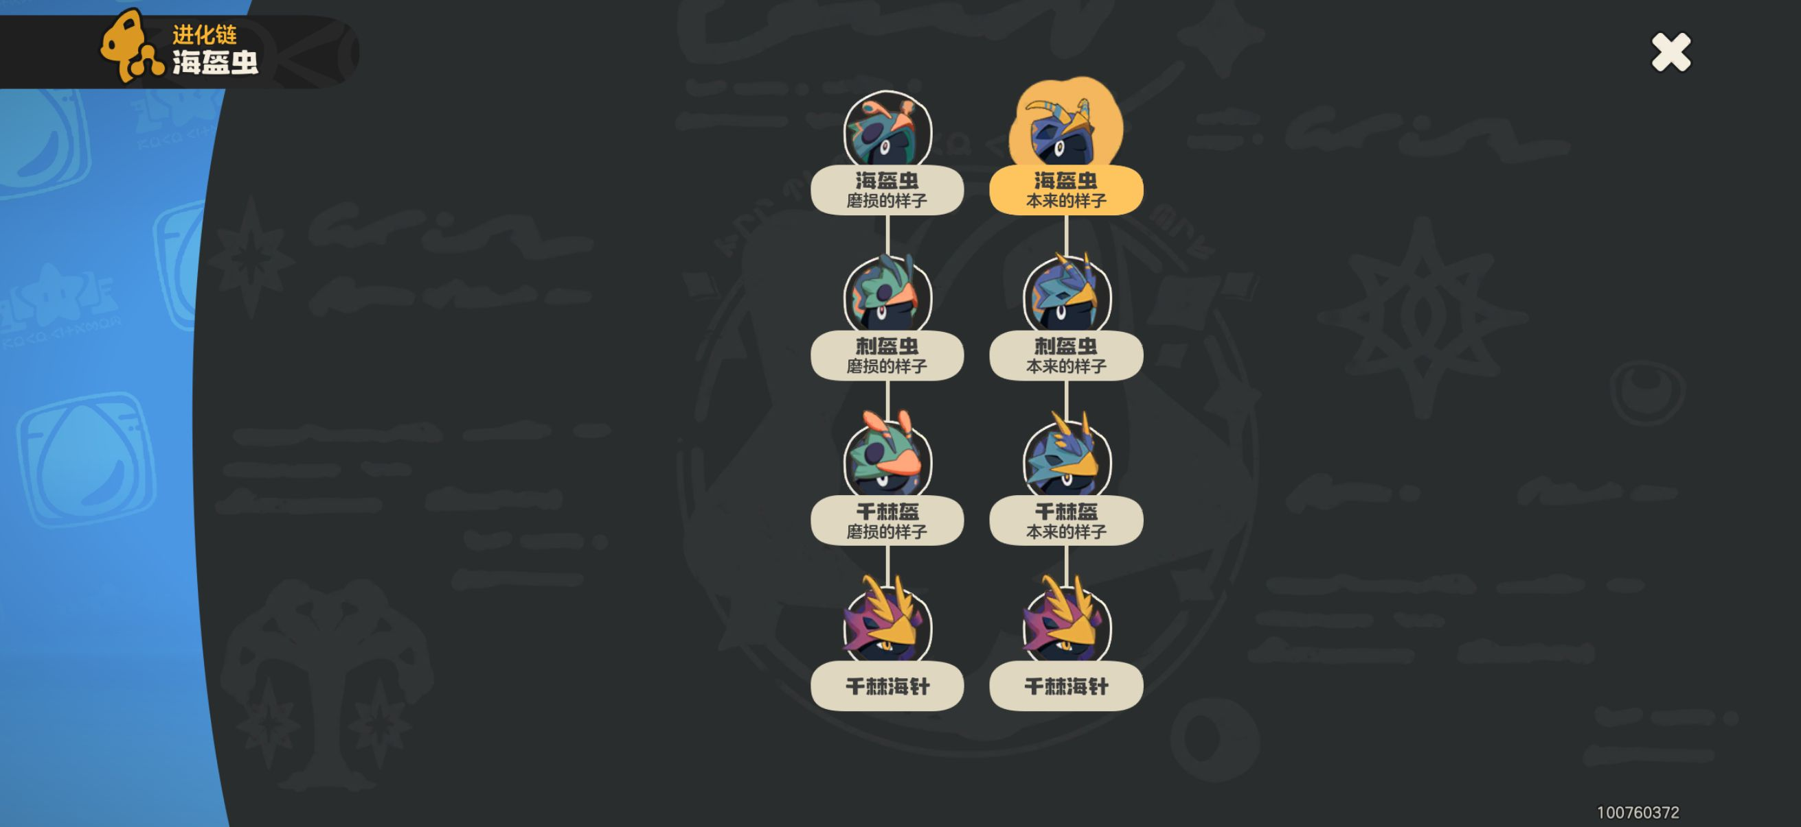 | 没有课题要求，且挑战精灵首领·千棘海针后得到的蛋大概率只有本来的样子
 |  |  | 磨损的样子 | 地图捕捉，沉船旋涡沙滩内圈 | ☐
N.077 | 刺盔虫 | 2 | 本来的样子 | 地图捕捉，精灵首领·千棘海针附近或沉船旋涡沙滩外圈 | ☐ | 0% |  | 没有课题要求
 |  |  | 磨损的样子 | 地图捕捉，沉船旋涡沙滩内圈 | ☐
N.078 | 千棘盔 | 2 | 本来的样子 | 地图捕捉，精灵首领·千棘海针附近或沉船旋涡沙滩外圈 | ☐ | 0% |  | 没有课题要求
 |  |  | 磨损的样子 | 地图捕捉，沉船旋涡沙滩内圈 | ☐
N.080 | 小星光 | 2 | 星光能量的样子 | 地图捕捉，精灵首领·风暴战犬附近 | ☐ | 0% | 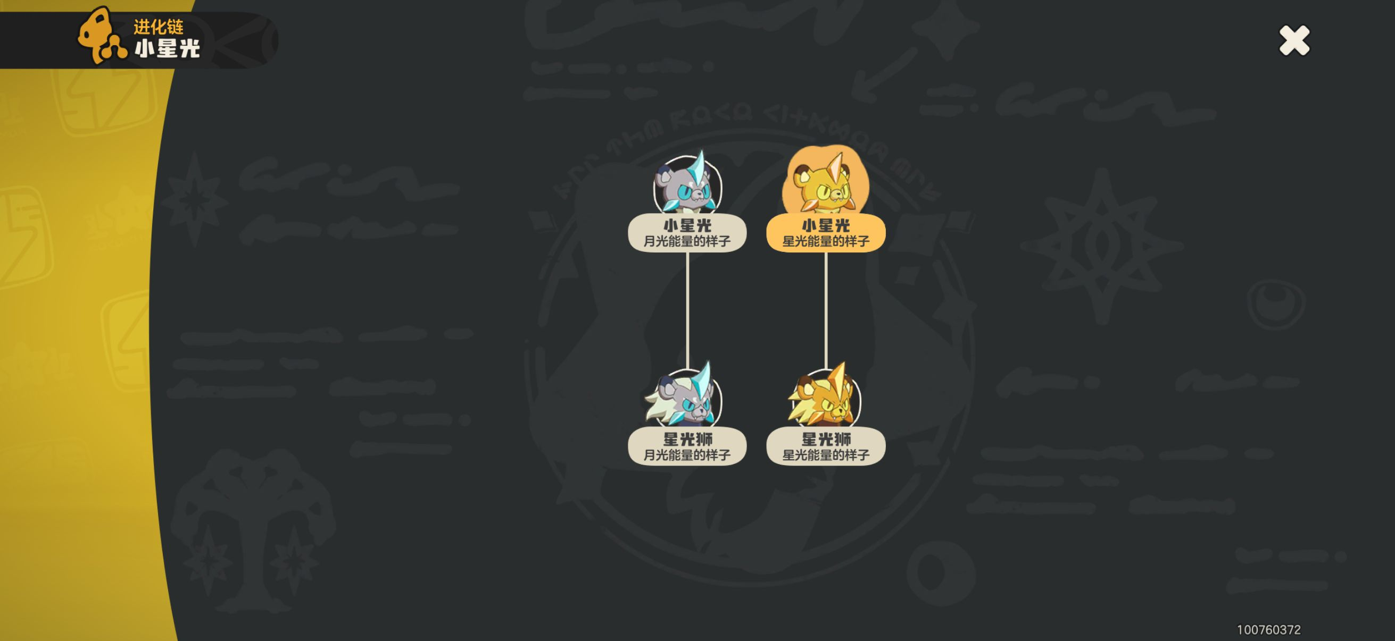
 |  |  | 月光能量的样子 | 果实放入眠枭庇护所后可捕捉（提示可能改变精灵形态） | ☐
N.081 | 星光狮 | 2 | 星光能量的样子 | 地图捕捉，精灵首领·风暴战犬附近 | ☐ | 0%
 |  |  | 月光能量的样子 | 果实放入眠枭庇护所后可捕捉（提示可能改变精灵形态） | ☐
N.118 | 旋叶虫 | 2 | 枯叶的样子 | 地图捕捉，黑水峡的魔力之源附近的树枝上 | ☐ | 0% | 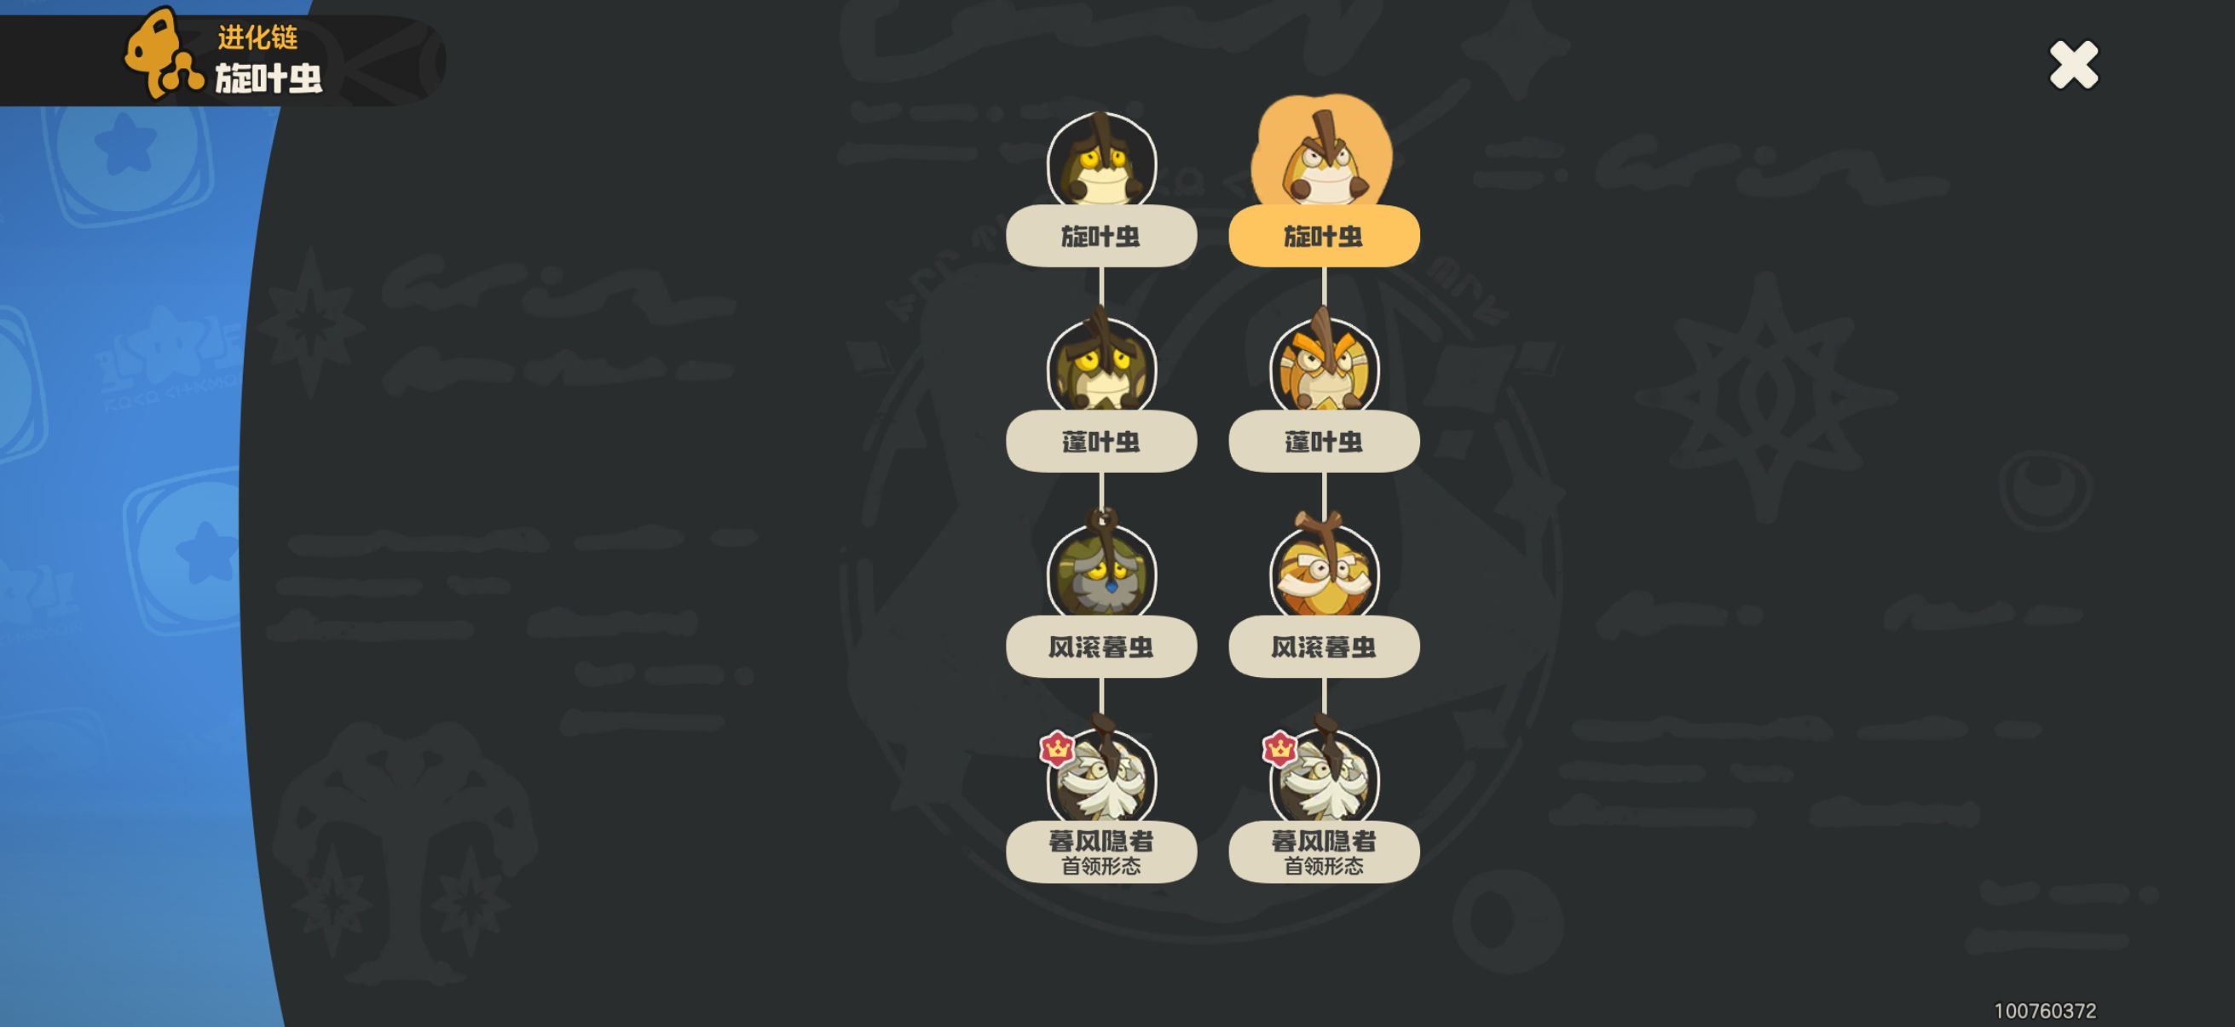
 |  |  | 金黄的样子 | 地图捕捉，叽叽喳喳台地和圣羽祭台的的魔力之源附近的枯树上 | ☐
N.119 | 蓬叶虫 | 2 | 枯叶的样子 | 地图捕捉，黑水峡的魔力之源附近的树枝上 | ☐ | 0%
 |  |  | 金黄的样子 | 地图捕捉，叽叽喳喳台地和圣羽祭台的的魔力之源附近的枯树上 | ☐
N.120 | 风滚暮虫 | 2 | 枯叶的样子 | 地图捕捉，黑水峡的魔力之源附近的树枝上 | ☐ | 0%
 |  |  | 金黄的样子 | 地图捕捉，叽叽喳喳台地和圣羽祭台的的魔力之源附近的枯树上 | ☐
N.165 | 小狮鹫 | 2 | 崖间地的样子 | 地图捕捉，港口驻地的魔力之源附近 | ☐ | 0% | 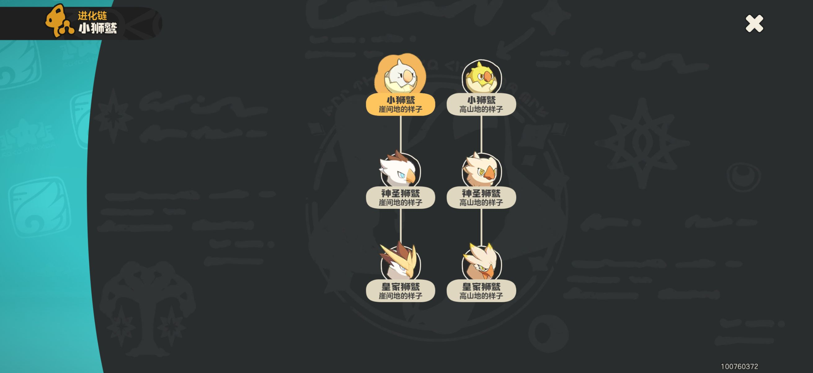
 |  |  | 高山地的样子 | 果实放入眠枭庇护所后可捕捉（提示可能改变精灵形态） | ☐
N.166 | 神圣狮鹫 | 2 | 崖间地的样子 | 地图捕捉，港口驻地的魔力之源附近，王国城堡的鹰巢内 | ☐ | 0%
 |  |  | 高山地的样子 | 果实放入眠枭庇护所后可捕捉（提示可能改变精灵形态） | ☐
N.167 | 皇家狮鹫 | 2 | 崖间地的样子 | 地图捕捉，港口驻地的魔力之源附近，王国城堡的鹰巢内 | ☐ | 0%
 |  |  | 高山地的样子 | 果实放入眠枭庇护所后可捕捉（提示可能改变精灵形态） | ☐
N.171 | 波波螺 | 2 | （本来的样子） | 地图捕捉，监管区的魔力之源附近 | ☐ | 0% | 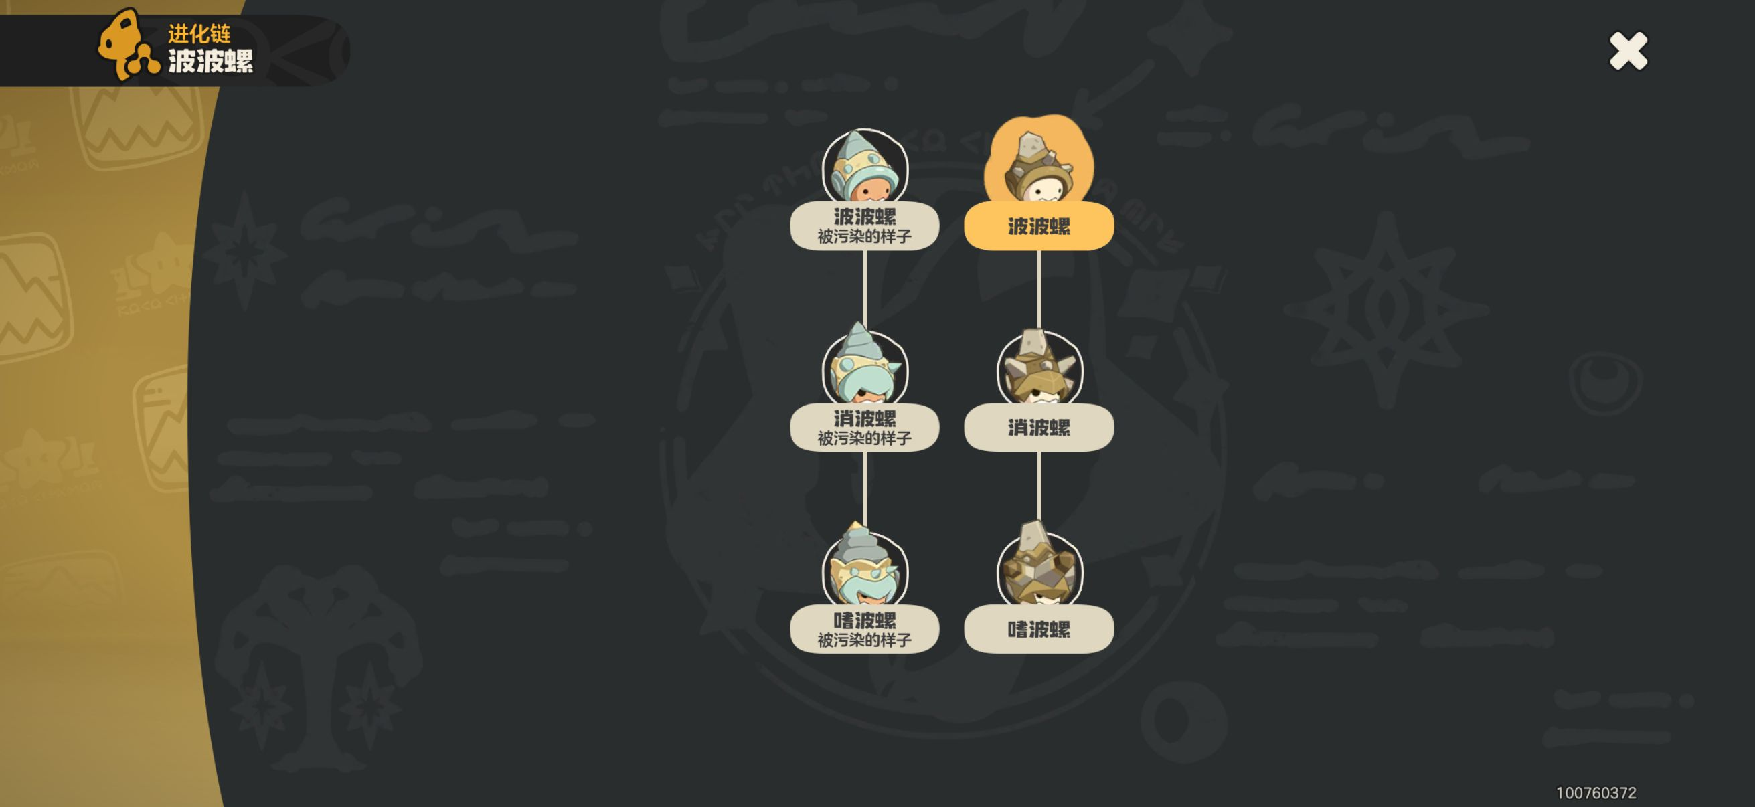
 |  |  | 被污染的样子 | 地图捕捉，恶水沼泽的魔力之源附近 | ☐
N.172 | 消波螺 | 2 | （本来的样子） | 地图捕捉，监管区的魔力之源附近 | ☐ | 0%
 |  |  | 被污染的样子 | 地图捕捉，恶水沼泽的魔力之源附近 | ☐
N.173 | 嗜波螺 | 2 | （本来的样子） | 地图捕捉，监管区的魔力之源附近 | ☐ | 0%
 |  |  | 被污染的样子 | 地图捕捉，恶水沼泽的魔力之源附近 | ☐
N.188 | 棋棋 | 2 | 白子 | 地图捕捉，果实放在眠枭庇护所里（不提示可能改变精灵形态） | ☐ | 0% | 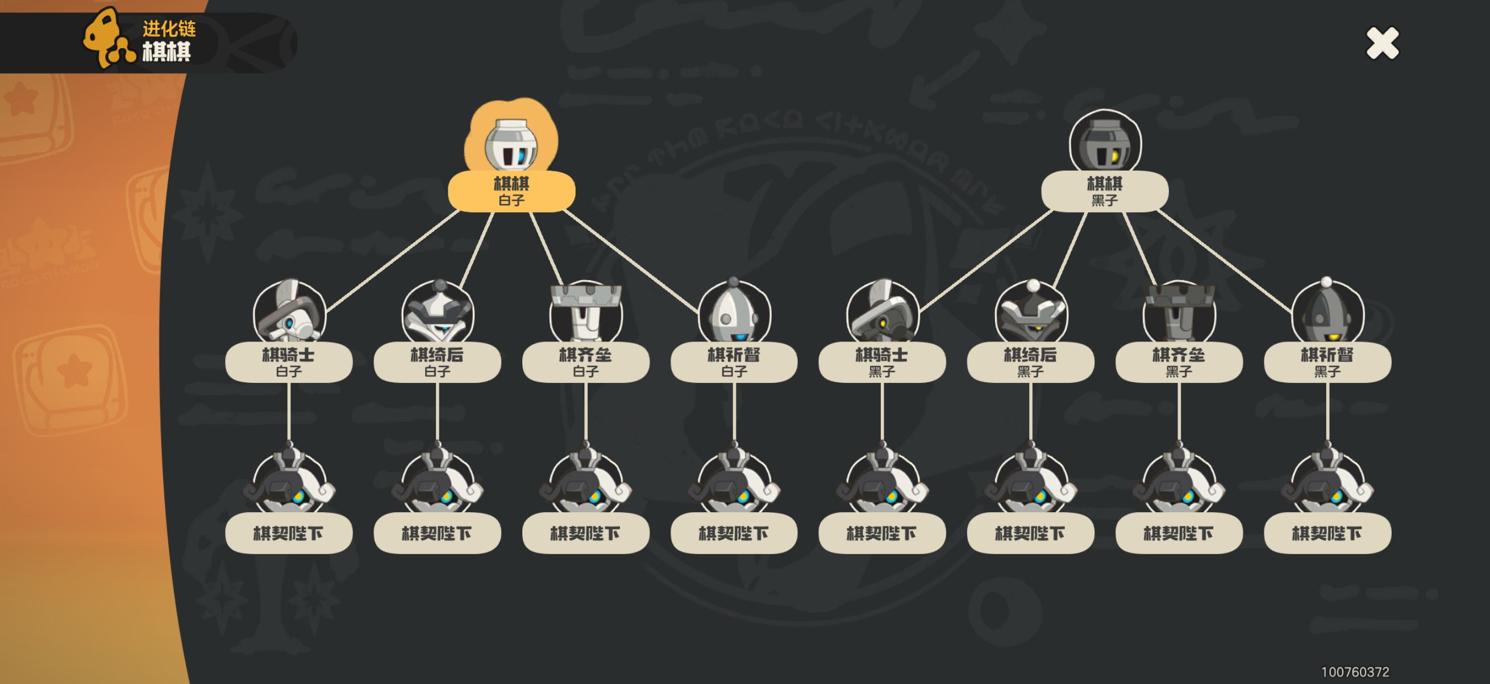 | 挑战精灵首领·棋契陛下后，可以随机获得其中一种形态的蛋，注意性别选择进化路径
 |  |  | 黑子 | 地图捕捉，果实放在眠枭庇护所里（提示可能改变精灵形态） | ☐
N.189 | 棋骑士 | 2 | 白子 | 白子棋棋（♂）击败地图上的黑子棋骑士3次进化，或地图捕捉 | ☐ | 0% |  | 可以在魔力之源消磨时间至中午，大部分的棋骑士、棋齐垒、棋祈督、棋绮后都会睡着，再从背后丢掷棋棋出战，棋棋带力量增效+影袭，睡眠会休战5回合，可以叠够buff后一击毙命
 |  |  | 黑子 | 黑子棋棋（♂）击败地图上的白子棋骑士3次进化，或地图捕捉 | ☐
N.190 | 棋齐垒 | 2 | 白子 | 白子棋棋（♂）击败地图上的黑子棋齐垒3次进化，或地图捕捉 | ☐ | 0%
 |  |  | 黑子 | 黑子棋棋（♂）击败地图上的白子棋齐垒3次进化，或地图捕捉 | ☐
N.191 | 棋祈督 | 2 | 白子 | 白子棋棋（♂）击败地图上的黑子棋祈督3次进化，或地图捕捉 | ☐ | 0%
 |  |  | 黑子 | 黑子棋棋（♂）击败地图上的白子棋祈督3次进化，或地图捕捉 | ☐
N.192 | 棋绮后 | 2 | 白子 | 白子棋棋（♀）击败地图上的黑子棋绮后3次进化，或地图捕捉 | ☐ | 0%
 |  |  | 黑子 | 黑子棋棋（♀）击败地图上的白子棋绮后3次进化，或地图捕捉 | ☐
N.220 | 海枝枝 | 4 | 洋红沙丁 | 地图捕捉，彼得大道的魔力之源附近 | ☐ | 0% | 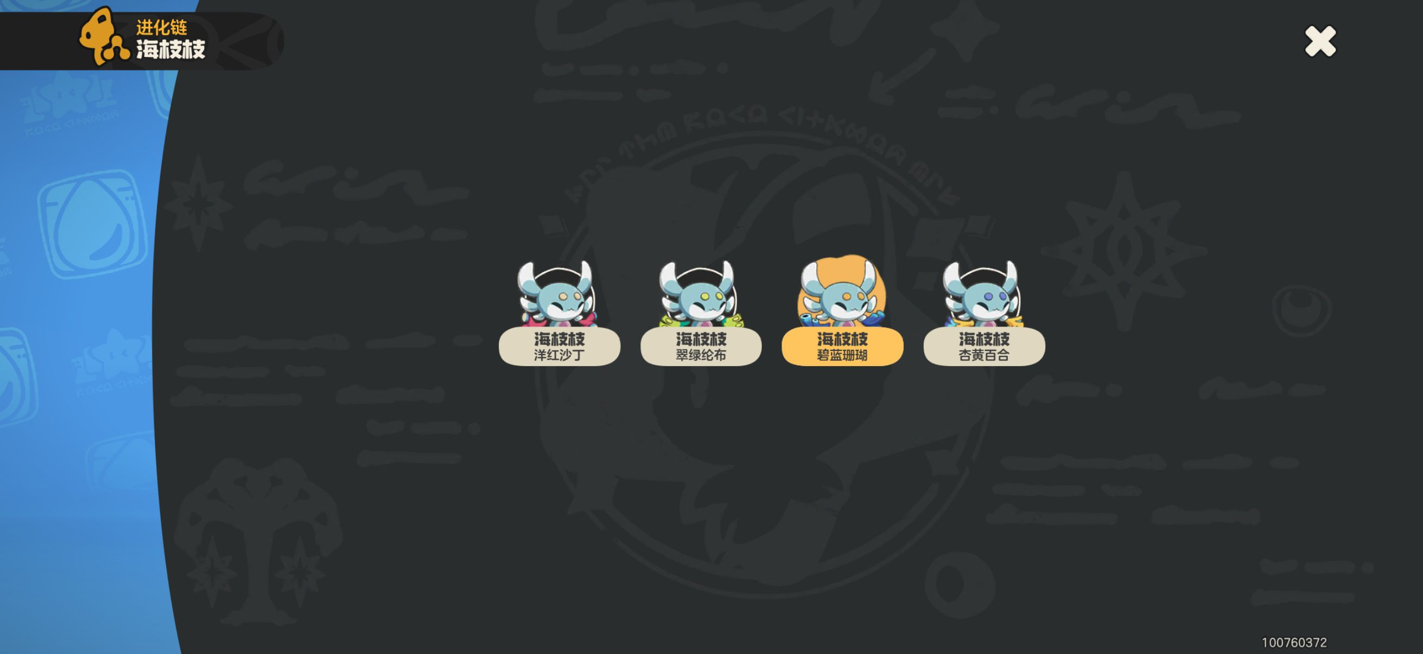
 |  |  | 翠绿纶布 | 地图捕捉，咸水湾的魔力之源附近 | ☐
 |  |  | 碧蓝珊瑚 | 地图捕捉，监管区的魔力之源附近 | ☐
 |  |  | 杏黄百合 | 地图捕捉，港口驻地的魔力之源附近 | ☐
N.235 | 香草甜甜 | 3 | （樱桃饰品） | 脆筒甜甜随机进化 | ☐ | 0% | 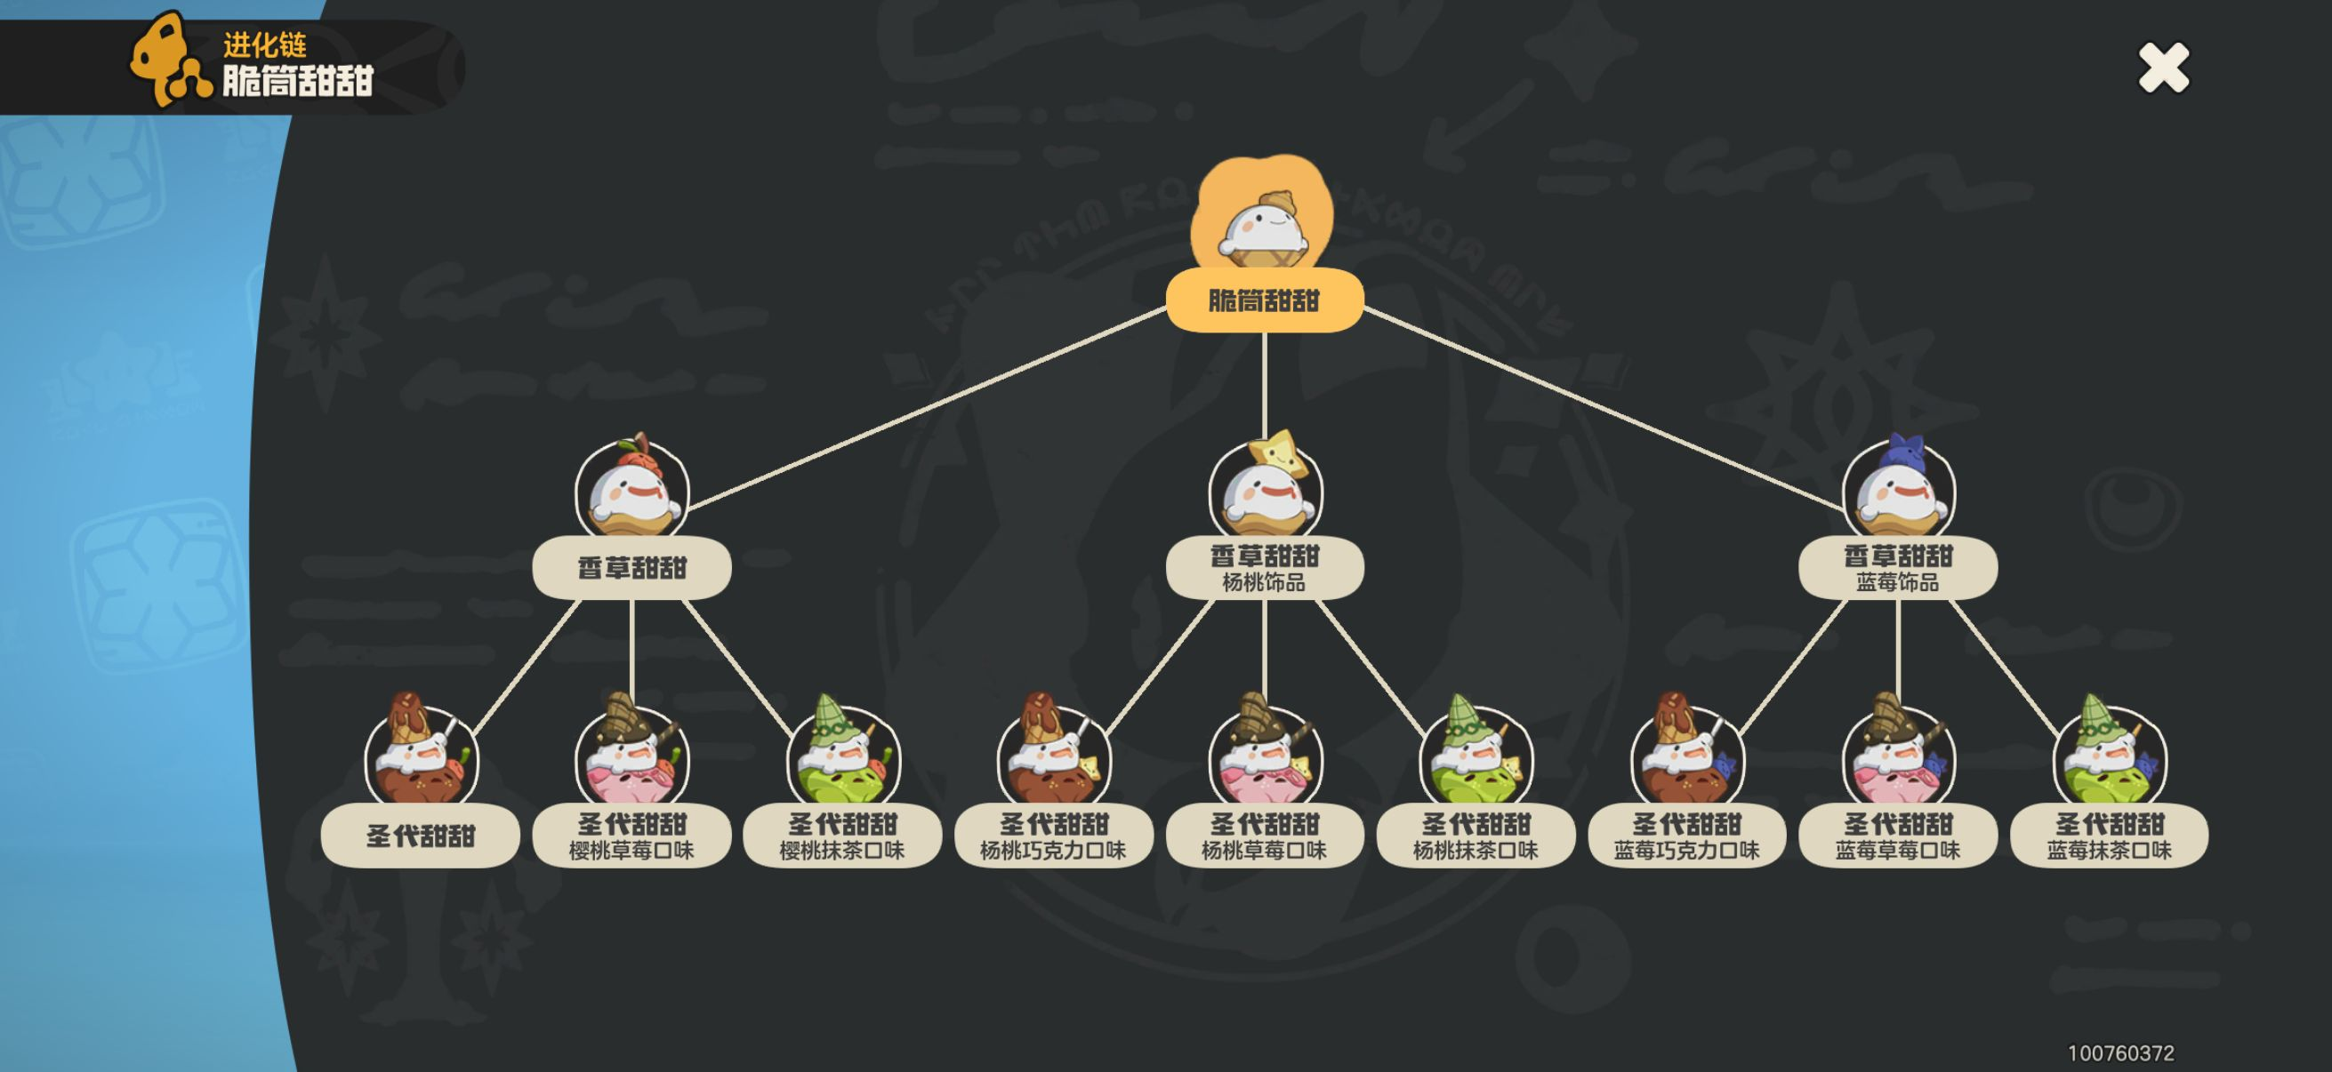 | 和进化的时间、地点无关联，每次进化都是1/3的概率，建议是每周一抓完自己世界的9只以后去好友世界抓，凑齐20只圣代甜甜后用果实抓
 |  |  | 杨桃饰品 | 脆筒甜甜随机进化 | ☐
 |  |  | 蓝莓饰品 | 脆筒甜甜随机进化 | ☐
N.236 | 圣代甜甜 | 9 | （樱桃巧克力口味） | 香草甜甜随机进化 | ☐ | 0%
 |  |  | 樱桃草莓口味 | 香草甜甜随机进化 | ☐
 |  |  | 樱桃抹茶口味 | 香草甜甜随机进化 | ☐
 |  |  | 杨桃巧克力口味 | 香草甜甜随机进化 | ☐
 |  |  | 杨桃草莓口味 | 香草甜甜随机进化 | ☐
 |  |  | 杨桃抹茶口味 | 香草甜甜随机进化 | ☐
 |  |  | 蓝莓巧克力口味 | 香草甜甜随机进化 | ☐
 |  |  | 蓝莓草莓口味 | 香草甜甜随机进化 | ☐
 |  |  | 蓝莓抹茶口味 | 香草甜甜随机进化 | ☐
N.237 | 刺轮砣 | 2 | 上弦的样子 | 地图捕捉，彼得大道的魔力之源附近 | ☐ | 0% | 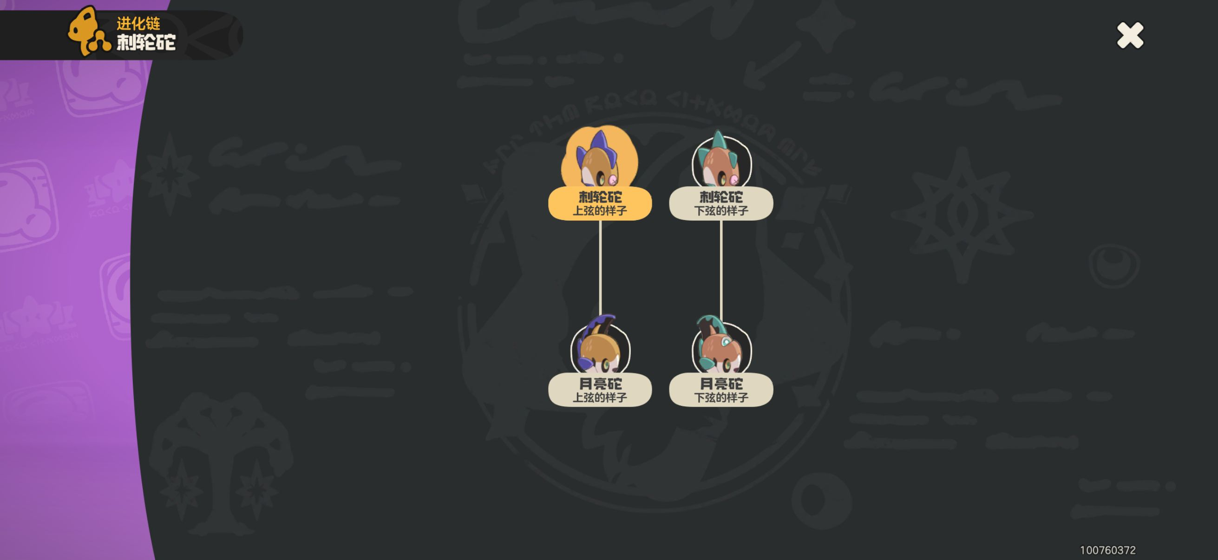
 |  |  | 下弦的样子 | 地图捕捉，彼得大道的魔力之源附近 | ☐
N.238 | 月亮砣 | 2 | 上弦的样子 | 地图捕捉，彼得大道的魔力之源附近 | ☐ | 0%
 |  |  | 下弦的样子 | 地图捕捉，彼得大道的魔力之源附近 | ☐
N.258 | 乌达 | 2 | 极昼的样子 | 地图捕捉，回填山涧的魔力之源附近 | ☐ | 0% | 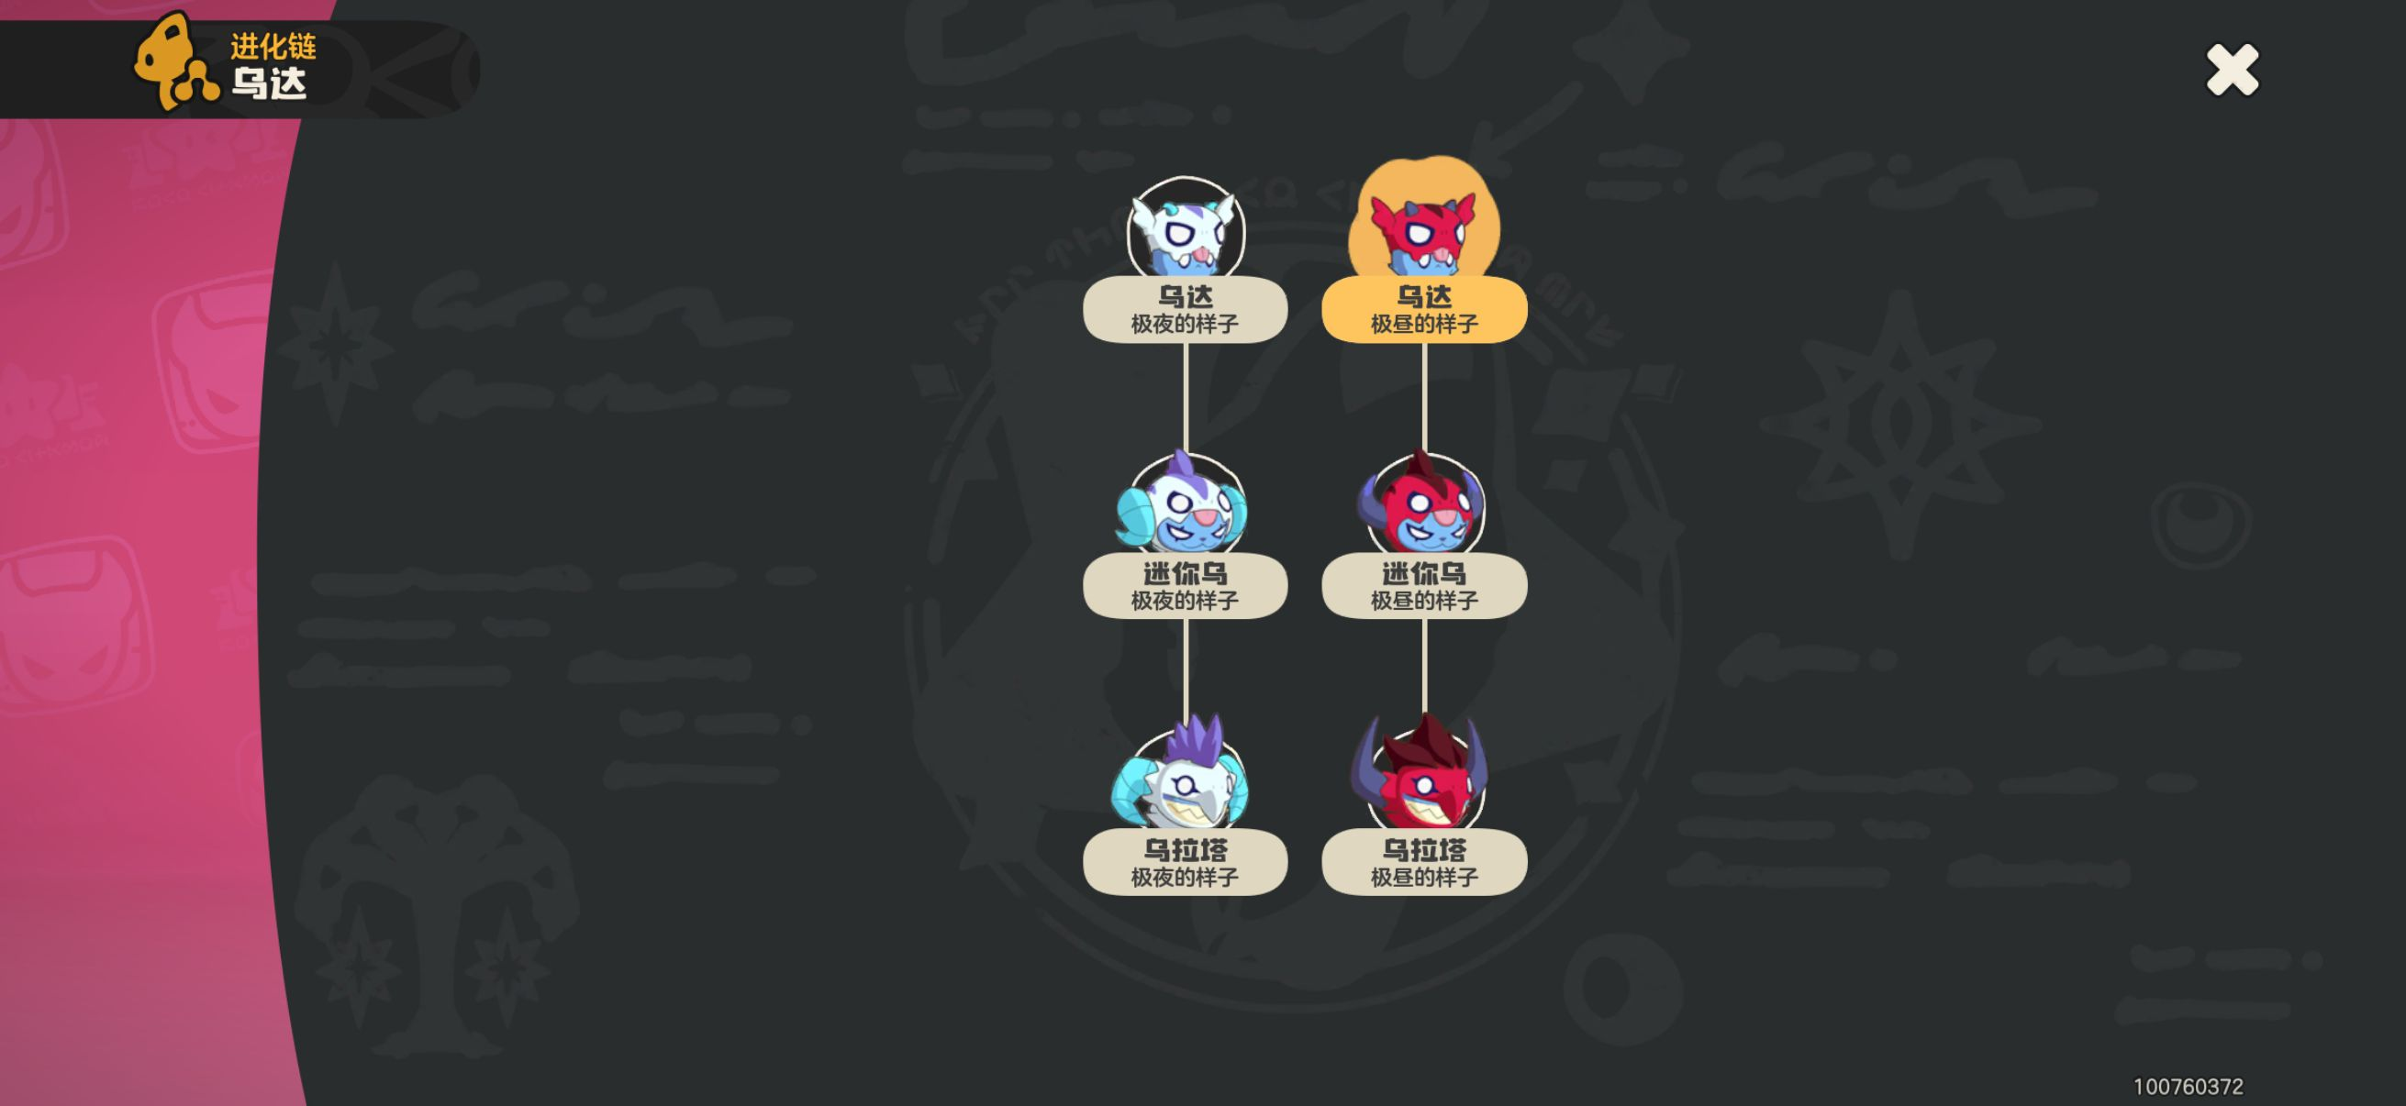
 |  |  | 极夜的样子 | 地图捕捉，恶水沼泽的魔力之源附近 | ☐
N.259 | 迷你乌 | 2 | 极昼的样子 | 地图捕捉，回填山涧的魔力之源附近，白天进化 | ☐ | 0%
 |  |  | 极夜的样子 | 地图捕捉，恶水沼泽的魔力之源附近，晚上进化 | ☐
N.260 | 乌拉塔 | 2 | 极昼的样子 | 地图捕捉，回填山涧的魔力之源附近，白天进化 | ☐ | 0%
 |  |  | 极夜的样子 | 地图捕捉，恶水沼泽的魔力之源附近，晚上进化 | ☐
N.277 | 地鼠 | 2 | 枯水期的样子 | 地图捕捉 | ☐ | 0% | 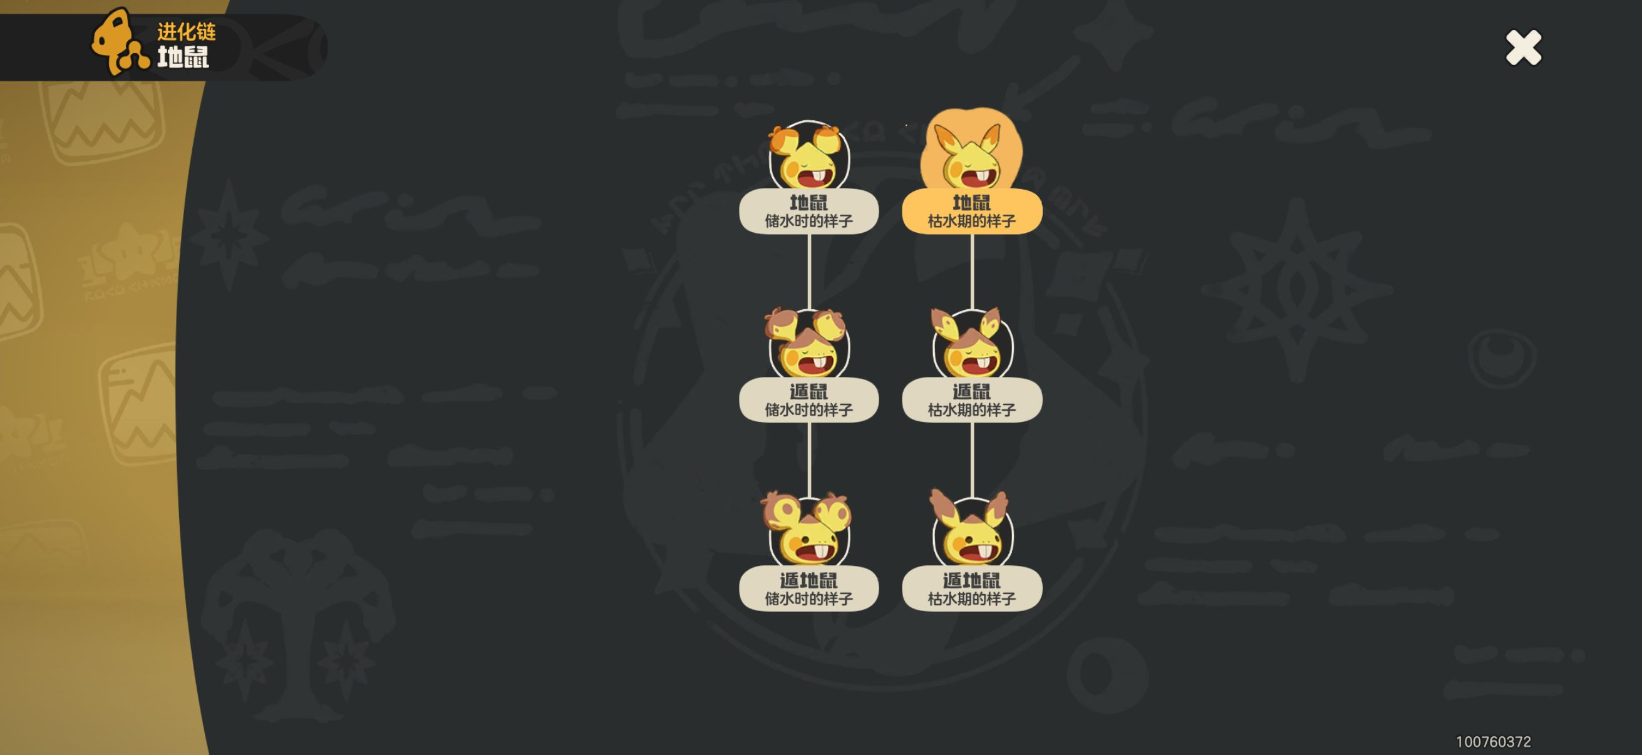
 |  |  | 储水时的样子 | 果实放在有深水、两栖环境的眠枭庇护所里（提示可能改变精灵形态） | ☐
N.278 | 遁鼠 | 2 | 枯水期的样子 | 地图捕捉 | ☐ | 0%
 |  |  | 储水时的样子 | 果实放在有深水、两栖环境的眠枭庇护所里（提示可能改变精灵形态） | ☐
N.279 | 遁地鼠 | 2 | 枯水期的样子 | 地图捕捉 | ☐ | 0%
 |  |  | 储水时的样子 | 果实放在有深水、两栖环境的眠枭庇护所里（提示可能改变精灵形态） | ☐
N.361 | 加油蟹 | 2 | 单只海葵的样子 | 加油海葵在自己的世界进化 | ☐ | 0% | 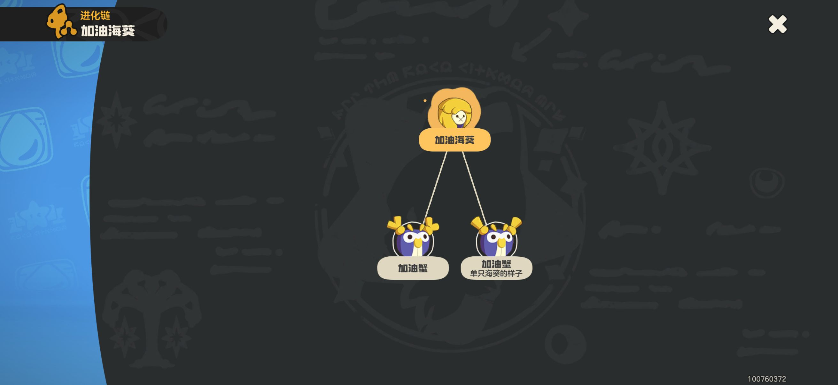 | 不同形态种族资质有差距，对这类要求高的注意进化方式
 |  |  | （双只海葵的样子） | 加油海葵在别人的世界进化 | ☐

